P4
○一般会計歳入決算に占める市税の割合
 | 市税 | その他 | 一般会計歳入合計
H28 | 119,620,971 | 235,918,337 | 355,539,308 | 33.6%
H29 | 120,942,692 | 285,458,254 | 406,400,946 | 29.8%
H30 | 133,104,661 | 251,884,564 | 384,989,225 | 34.6%
R1 | 136,102,491 | 264,534,407 | 400,636,898 | 34.0%
R2 | 133,682,198 | 355,784,283 | 489,466,481 | 27.3%

P5
○ 令和２年度一般会計決算額構成図 | ※決算書より

歳入合計 489,466百万円
 | 歳入 | R2 | 構成率
 | 国庫支出金 | 161,327 | 33.0%
 | 市税 | 133,682 | 27.3%
 | 地方交付税 | 59,758 | 12.2%
 | 市債 | 50,638 | 10.3%
 | 県支出金 | 20,115 | 4.1%
 | 諸収入 | 19,437 | 4.0%
 | 地方消費税交付金 | 17,921 | 3.7%
 | 使用料及び手数料 | 6,911 | 1.4%
 | 地方譲与税 | 3,209 | 0.7%
 | その他 | 16,468 | 3.3%
 | 合計 | 489,466 | 100.0%

 | 歳出 | R2 | 構成率
 | 民生費 | 124,322 | 25.7%
 | 総務費 | 120,538 | 24.9%
 | 教育費 | 64,376 | 13.3%
 | 土木費 | 63,744 | 13.2%
 | 公債費 | 44,724 | 9.3%
 | 衛生費 | 26,360 | 5.5%
 | 商工費 | 13,099 | 2.7%
 | 消防費 | 10,265 | 2.1%
 | 農林水産業費 | 6,181 | 1.3%
 | その他 | 9,846 | 2.0%
 | 合計 | 483,455 | 100.0%
歳出合計 483,455百万円

P8
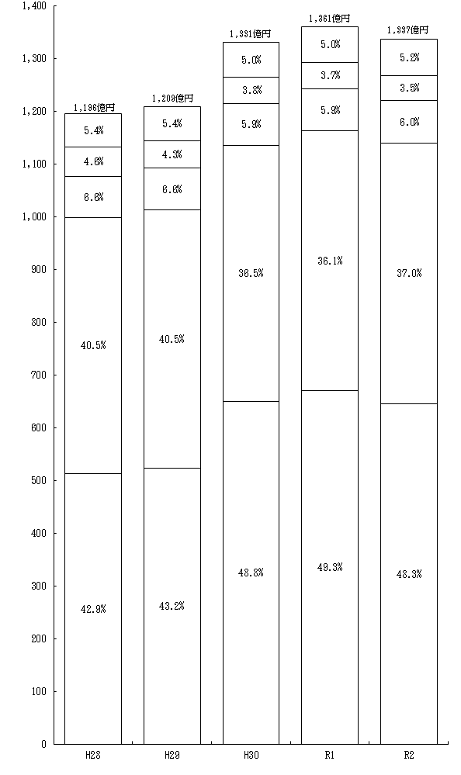
市たばこ税
市 民 税
固定資産税
都市計画税
億円
年度
事業所税
軽自動車税
鉱産税
特別土地保有税
入湯税

P9
○ 市税収入率の推移

市税収入率の推移（大表より）

年度 | 市税収入率 | 現年課税分 | 滞納繰越分
H25 | 95.8 | 99.0 | 25.7
H26 | 96.4 | 99.1 | 26.1
H27 | 96.7 | 99.2 | 27.0
H28 | 96.8 | 99.2 | 24.7
H29 | 97.1 | 99.2 | 26.2
H30 | 97.4 | 99.2 | 26.3
R1 | 97.5 | 99.3 | 27.7
R2 | 97.3 | 99.0 | 26.7

P10
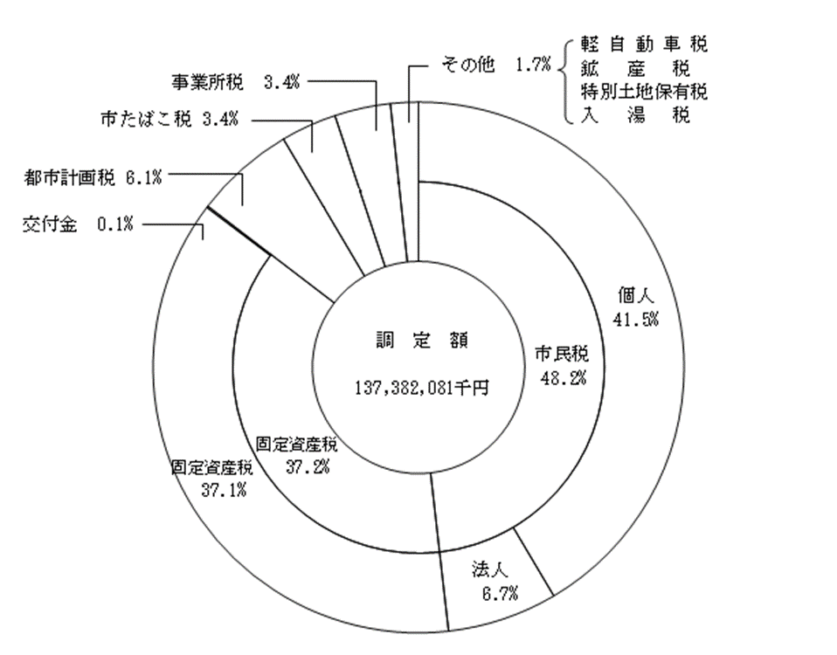
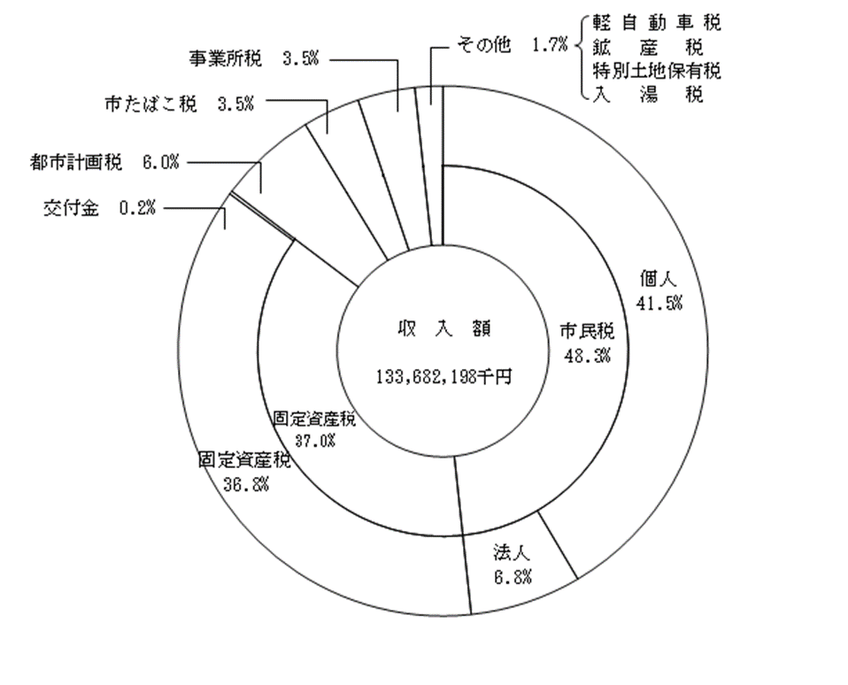
○ 令和2年度市税決算額構成図

P11
※○○年度の左側に非表示となっている列を再表示させてから大表（円単位）の数値を入力
(5) 市民１人当たりの市税負担状況
 |  |  |  |  |  |  |  |  |  |  |  |  |  | (単位：円・％)
年度等 区 分 |  |  |  |  | 平成28年度 |  | 平成29年度 |  | 平成30年度 |  | 令和元年度 |  | 令和2年度
 |  |  |  | 金 額 |  | 対前年比 | 金 額 | 対前年比 | 金 額 | 対前年比 | 金 額 | 対前年比 | 金 額 | 対前年比
 | 市税総額 |  | 調定額 |  | 155,141 | 99.8 | 156,906 | 101.1 | 173,037 | 110.3 | 177,540 | 102.6 | 175,656 | 98.9
 |  |  | 収入額 |  | 150,227 | 100.0 | 152,289 | 101.4 | 168,509 | 110.7 | 173,157 | 102.8 | 170,925 | 98.7
 | 主 な 税 目 | 個人市民税 | 調定額 |  | 52,730 | 101.0 | 54,021 | 102.4 | 69,838 | 129.3 | 73,112 | 104.7 | 72,853 | 99.6
 |  |  | 収入額 |  | 50,913 | 101.3 | 52,309 | 102.7 | 68,050 | 130.1 | 71,267 | 104.7 | 70,996 | 99.6
 |  | 固定資産税 | 調定額 |  | 63,326 | 100.8 | 63,942 | 101.0 | 63,678 | 99.6 | 64,590 | 101.4 | 65,397 | 101.2
 |  |  | 収入額 |  | 60,863 | 101.1 | 61,655 | 101.3 | 61,526 | 99.8 | 62,540 | 101.6 | 63,224 | 101.1
 |  | 軽自動車税 | 調定額 |  | 2,317 | 114.9 | 2,426 | 104.7 | 2,544 | 104.9 | 2,668 | 104.9 | 2,846 | 106.7
 |  |  | 収入額 |  | 2,222 | 115.1 | 2,333 | 105.0 | 2,453 | 105.2 | 2,577 | 105.0 | 2,750 | 106.7
 |  | 市たばこ税 | 調定額 |  | 6,932 | 97.2 | 6,534 | 94.3 | 6,392 | 97.8 | 6,462 | 101.1 | 6,043 | 93.5
 |  |  | 収入額 |  | 6,932 | 97.2 | 6,534 | 94.3 | 6,392 | 97.8 | 6,462 | 101.1 | 6,043 | 93.5
 |  | 特別土地保有税 | 調定額 | 3 |  | 100.0 | 3 | 100.0 | 0 | 0.0 | 0 | － | 0 | －

 |  |  | 収入額 | 0 |  | － | 0 | － | 0 | － | 0 | － | 0 | －

 |  | 都市計画税 | 調定額 |  | 10,291 | 101.1 | 10,402 | 101.1 | 10,343 | 99.4 | 10,506 | 101.6 | 10,663 | 101.5
 |  |  | 収入額 |  | 9,896 | 101.3 | 10,034 | 101.4 | 9,995 | 99.6 | 10,173 | 101.8 | 10,310 | 101.3
 | 年度末人口 |  |  |  | 796,269 |  | 794,166 |  | 789,897 |  | 786,006 |  | 782,107

P12
※○○年度の左側に非表示となっている列を再表示させてから大表（円単位）の数値を入力
(6) 市民１世帯当たりの市税負担状況
 |  |  |  |  |  |  |  |  |  |  |  |  |  |  | （単位：円・％）
年度等 区 分 |  |  |  |  | 平成28年度 |  |  | 平成29年度 |  | 平成30年度 |  | 令和元年度 |  | 令和2年度
 |  |  |  | 金 額 |  | 対前年比 | 金 額 |  | 対前年比 | 金 額 | 対前年比 | 金 額 | 対前年比 | 金 額 | 対前年比
 | 市税総額 |  | 調定額 |  | 370,386 | 98.6 |  | 370,316 | 100.0 | 403,196 | 108.9 | 408,943 | 101.4 | 399,267 | 97.6
 |  |  | 収入額 |  | 358,653 | 98.8 |  | 359,418 | 100.2 | 392,645 | 109.2 | 398,847 | 101.6 | 388,514 | 97.4
 | 主 な 税 目 | 個人市民税 | 調定額 |  | 125,889 | 99.9 |  | 127,494 | 101.3 | 162,731 | 127.6 | 168,406 | 103.5 | 165,596 | 98.3
 |  |  | 収入額 |  | 121,551 | 100.1 |  | 123,455 | 101.6 | 158,565 | 128.4 | 164,156 | 103.5 | 161,375 | 98.3
 |  | 固定資産税 | 調定額 |  | 151,186 | 99.7 |  | 150,910 | 99.8 | 148,377 | 98.3 | 148,777 | 100.3 | 148,648 | 99.9
 |  |  | 収入額 |  | 145,306 | 99.9 |  | 145,512 | 100.1 | 143,364 | 98.5 | 144,054 | 100.5 | 143,708 | 99.8
 |  | 軽自動車税 | 調定額 |  | 5,531 | 113.6 |  | 5,725 | 103.5 | 5,928 | 103.5 | 6,147 | 103.7 | 6,470 | 105.3
 |  |  | 収入額 |  | 5,304 | 113.7 |  | 5,507 | 103.8 | 5,716 | 103.8 | 5,936 | 103.8 | 6,251 | 105.3
 |  | 市たばこ税 | 調定額 |  | 16,550 | 96.1 |  | 15,422 | 93.2 | 14,894 | 96.6 | 14,886 | 99.9 | 13,737 | 92.3
 |  |  | 収入額 |  | 16,550 | 96.1 |  | 15,422 | 93.2 | 14,895 | 96.6 | 14,886 | 99.9 | 13,737 | 92.3
 |  | 特別土地保有税 | 調定額 |  | 6 | 100.0 |  | 6 | 100.0 | 0 | 0.0 | 0 | － | 0 | －

 |  |  | 収入額 |  | 0 | - |  | 0 | - | 0 | － | 0 | － | 0 | －

 |  | 都市計画税 | 調定額 |  | 24,568 | 99.9 |  | 24,550 | 99.9 | 24,101 | 98.2 | 24,199 | 100.4 | 24,239 | 100.2
 |  |  | 収入額 |  | 23,626 | 100.1 |  | 23,680 | 100.2 | 23,290 | 98.4 | 23,433 | 100.6 | 23,435 | 100.0
 | 年度末世帯数 |  |  |  | 333,528 |  |  | 336,496 |  | 338,995 |  | 341,240 |  | 344,086

